Parametros de rendimiento
Tandas por día (tandas/dia) | 111 | Jornada (h) | Unidades por tanda |  | Unidades por tanda | Un por lote
Dias de turnos (turnos/lote) | 5 | 8 | Motos | 8 | 888 | 4440
Lote en tandas (tandas/lote) | 555 |  | Barcos | 7 | 777 | 3885
 |  |  | Casas | 5 | 555 | 2775
Takt | 12.972972973 |  |  | Unidades tanda | 2220 | 11100 | Q(un/lote)

Indicadores | Valor |  |  | PC | 11169.811321 |  | U | 19.875%
Tsu (min/lote) | 0.00 | Se asume un suministro constante |  | n | 1
Tc (min/un) | 0.21 | Turnos |  | S | 5
Tb (min/lote) | 2385.00 | 5.0 |  | H | 8
Tp (min/un) | 0.21
Rp (un/hora) | 279.25
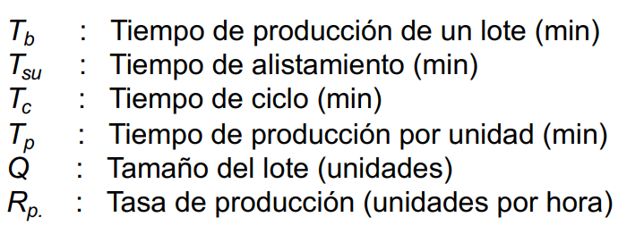

 |  |  | PENDIENTE WIP - VSM

MLT (min) | 6237 | 4.33125 |  | T
Tno (min) | 3852 | Tiempo entre turnos |  | TD
 |  |  |  | D

